Sheet1
activity学到了什么 | 日期
1.部署activiti6.0官网程序 | 2020-03-05
·下载activiti-6.0.0.zip
·上传至liux服务器指定位置
·将wars文件夹下的activiti-admin.war和activiti-app.war复制到tomcat的webapps文件夹下
·启动tomcat，并开发liux端口8080
·访问ip:8080/activiti-app
·初始密码：admin/test
2.安装sdkman(管理基础环境安装，例如：利用sdkman安装 java,maven) | 2020-03-05
·curl -s "https://get.sdkman.io" | bash
·source "$HOME/.sdkman/bin/sdkman-init.sh"
·sdk version
3.利用sdkman安装JDK | 2020-03-05
·sdk install java 8u161-oracle
·java -version
·echo $JAVA_HOME
4.activiti页面设计二级审批流程：用户申请-领导审批-HR审批 | 2020-03-05
·创建用户（Identity management）：userdev、userhr、usertl(密码与用户名相同)
·创建流程(Kickstart App)：画出bpmn流程图
·设置userTask：设置签收人（审批人）
·创建应用：选择刚才创建的流程，并发布（在apps编辑页面publish）
·userdev启动流程、添加注释，可以查看流程图
·usertl审批：获取代办任务-完成审批、注释
·userhr审批：获取代办任务-完成审批、注释
·登录管理系统：ip:8080/activiti-admin 初始密码：admin/admin
·查看已经发布的流程、任务节点等详细信息
5.Github学习源代码步骤 | 2020-03-13
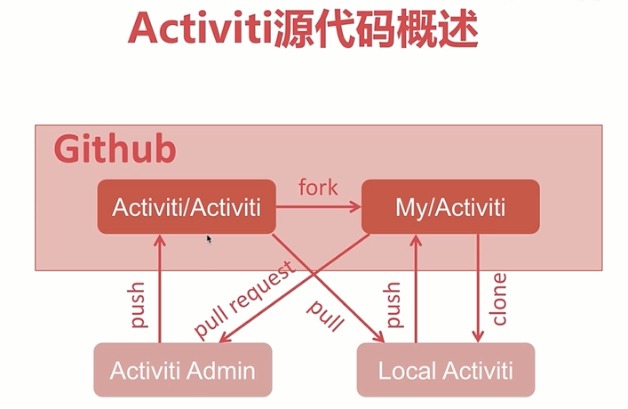
·在github上fork一份官方的activiti代码到自己账号下
·将自己账号下的activiti代码clone到本地
·可以将本地的代码push到自己的github账号下
·可以通过pull request,将自己牛逼的代码提交给activiti
·等待activiti管理员检查后方可合并
·定期在activi拉取新代码，通过push提交到自己账号下，保证代码最新

6.获取Activiti源码
·在自己账号克隆代码（最后一个路径去掉git,就是本地的文件夹）：git clone https://github.com/wangchong240/Activiti.git
·检出自己想要的分支：git checkout -b study6 activiti-6.0.0
·编译代码：mvn clean test-compile
·IDE导入
7.Activiti6.0核心模块 | 2020-03-16
·module/activiti-engine 核心引擎
·module/activiti-spring spring集成模块
·module/activiti-spring-boot spring boot 集成模块
·module/activiti-rest 对外提供rest api模块
·module/activiti-form-engine 表单引擎模块
·module/activiti-ldap 集成ldap用户的模块
8.activiti-engine 模块依赖
·bpmn-converter
·process-validation
·image-generator
·dmn-api
·form-api
·form-model
9.基于源码运行activiti-app
·cd modules/activiti-ui/activiti-app
·mvn clean tomcat7:run
·访问 http://localhost:9999/activiti-app
10.activiti-ui 结构
·activiti-app:集成发布war工程
·activiti-app-conf:UI独立于业务外的配置
·activiti-app-loginc:UI的业务逻辑
·activiti-app-rest:提供接口的rest api
·content-storage-api：存储api
·congent-storage-fs:存储
·start-jrebel.sh*：tomcat热部署
·start.sh：启动脚本
11.activiti-app剖析
·根容器：RootContextListener,由ApplicationConfiguration初始化完成
·App子容器：AppContextDispatcherServlet，负责activiti前后台交互的控制器，由AppDispatcherServletConfiguration初始化完成
·Api子容器：ApiContextDispatcherServlet，负责activiti外部交互的控制器，由ApiDispatcherServletConfiguration初始化完成
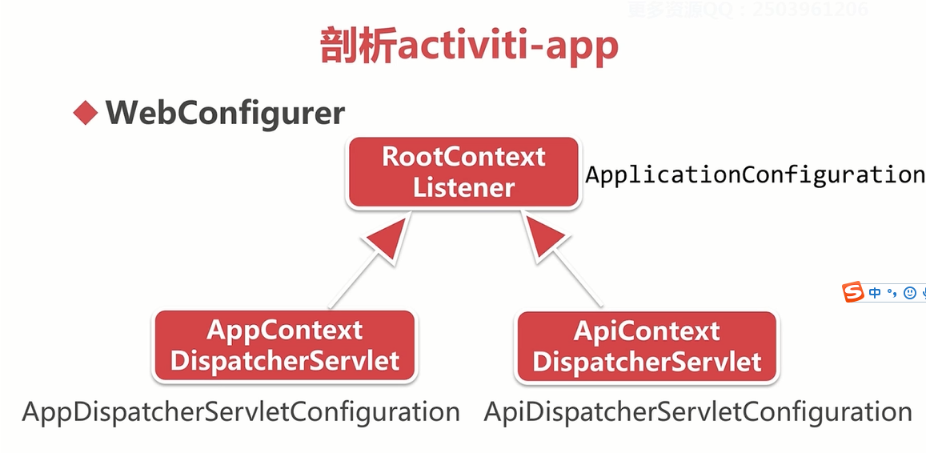

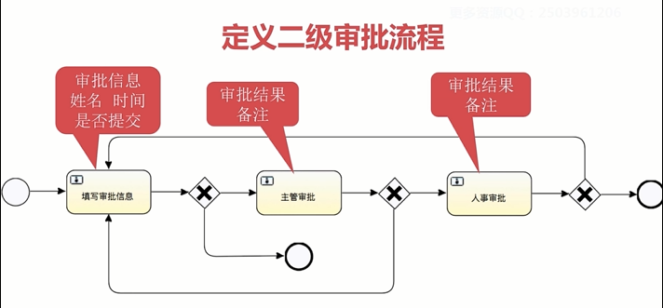
12.Hello Word 之 activiti6.0(二级审批流程)
·Eclipse 设计流程图
·IDEA 创建maven工程
·基于命令行交互的工作流小程序
·注意事项：部署流程时，需要用bpmn文件

13.activti基本操作
·1.创建流程引擎
·2.部署流程
·3.启动工作流程并生成流程实例
·4.处理流程任务
14.Activiti流程引擎配置
·ProcessEnigneConfiguration：流程引擎配置
·配置文件：activiti.xml
·项目启动后，我们可以根据ProcessEnigne获取xxxxService
15.maven创建脚手架工程
·简介：可以用2种方式 1.利用项目自作脚手架工程，2.利用脚手架工程制作
·利用脚手架工程制作脚手架（二级审批DEMO）：
·1.打开activiti6.0源码，在tooling工程下，复制activiti-archetype-unittest工程，改名为activiti-archetype-unittest2
·2.粘贴DemoMain.java到src/main/下，并将包名改为package ${package};
·3.粘贴activiti.xml、logback.xml、second_approve.bpmn
·4.删除test/resources中的文件，保留my-process.bpmn20.xml
·5.修改 META_INF/maven/archetype-metadata.xml
·6.修改archetype-resource/src/pom.xml为模板工程的依赖
·7.安装到本地仓库，并在new project -> Add archetype,即可
·8.如果发现项目变灰，则在maven右键 unignore projects
16.activiti数据库配置简介：
·缺省配置默认，使用H2内存数据库
·配置JDBC属性，使用mybatis提供的连接池
·配置DataSource，可自选第三方实现
17.activiti数据库配置方案：
·配置JDBC属性，mybatis连接池参数（不用于生产）
·1.jdbcUrl、jdbcDriver、jdbcUserName、jdbcPassword、jdbcMaxActiveConnections、jdbcMaxIdleConnections、jdbcMaxCheckoutTime、jdbcMaxWaitTime
建议，最大连接数与最小连接数配置一样，避免销毁连接的时候消耗资源
·Druid：为监控而生的数据库连接池，来自阿里
·Dbcp：老牌数据库连接池，稳定可靠，Tomcat自带
·HikariCP：来自日本的极速数据源连接池，spring2.0默选
18.activiti数据库更新策略 dataSourceSchemaUpdate
·false:启动时检查数据库版本，发生不匹配抛出异常，是生产环境常用策略
·true:启动时自动检查并更新数据库表，不存在会创建，是开发环境常用策略
·create-drop:启动时创建数据库结构，结束时删除，是单元测试常用策略
19.日志组件
·日志门面：只规定接口，不做实现，他是直接面向我们程序员的，所以被称为日志门面，slf4j、commons-logging、Log4j
·日志实现：是日志门面的直接实现，Logback、Log4j、Log4j2、java util logging
·桥接方式：Logback是受slf4的直接实现，如果选择这对组合，就无需使用桥接组件，也是主流的日志组件，并且spring boot的默认日志组件，常用的桥接组件：slf4j-log4j12、sf4j-jdk14(是slf4j与java util logging组合)
·改变依赖：常用来改变一些框架或者技术的日志门面，例如，项目使用spring作为我们的框架，而spring默认日志门面是commons-logging、而我们想用slf4j，因此需要使用jcl-over-slf4j,这样通过这组件，commons-logging的api会依托于slf4j，最后该项目的日志组合为slf4j作为门面，Logback作为具体实现。常用的改变依赖的组件：jcl-over-slf4j、log4j-voer-slf4j
20、日志记录与MDC
·MDC（Mapped Diagnostic contexts）：将上下文的业务信息记录到线程变量里，作为解决问题的辅助手段
21、配置流程历史记录级别（HistoryLevel）
·none:不记录历史流程、性能高，流程结束后不可读取。常用于并发量大的系统
·activiti:归档流程实例和活动实例，流程变量不同步。
·audit:默认值，在activiti基础上同步变量值，保存表单属性。
·full:性能较差，记录所有实例和变量细节变化。
22、配置工作流MDC日志，打印流程节点信息
·创建拦截器（MDCCommandInvoker）,extends DebugCommandInvoker,对工作流程进行拦截
·利用拦截器，设置MDC启用，默认是关闭。LogMDC.setMDCEnabled(true);
·利用拦截器，将流程节点信息存入MDC上下文，进行日志打印
·配置activiti.cfg.xml，将MDC拦截器设置到activiti配置文件中，使其生效
·配置logback.xml，设置MDC日志格式。
·运行工作流，查看打印日志。
23、eventLog事件日志（可以研究源码）
·简介，如果开启事件日志，则会应该activiti性能，建议在生产环境不开启
·1.在配置文件中，配置属性enableDatabaseEventLogging = true
·2.日志信息记录在数据库表中，对应的java实体EventLogEntry，且详细信息以字节数组存储在EventLogEntry.data
·原理：通过监听每个事件的开始和结束，进行日志信息的记录，在关闭监听的时候，想数据库插入日志信息
24、事件及监听器原理
·基本概念：
·1.事件源：事件的产生者，例如startEvent、userTask、endEvent、流程实例等
·2.事件类型：事件种类，例如：创建、完成、结束、删除等
·3.事件：是由主体加上事件类型形成的具体的活动，例如，userTask创建，userTask完成、流程事件创建等
·4.监听器：监听事件的行为，例如，userTask创建监听器，userTask完成监听器等
·关系：事件与事件源组成了事件，监听器监听事件的动作，并且需要向事件注册才能发挥效用，一个事件可以被多个监听器监听
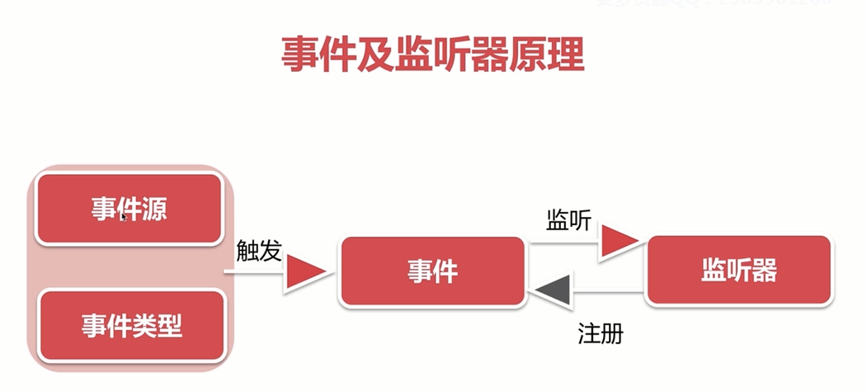
25、监听器配置方式
·方式-：在配置文件配置
·1.eventListeners:监听所有事件派发的通知
·2.typeEventListeners:监听指定事件类型的通知，例如：创建类型的事件
·方式二：在流程定义文件中配置
activiti：eventListener，只监听特定流程定义的事件
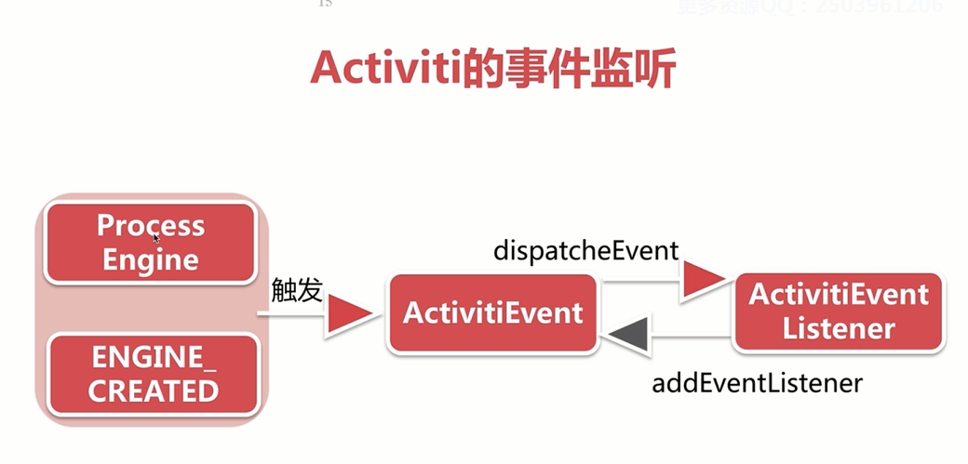

26、Activiti的事件监听设计思想（看源码）
·ActivitiEvent:事件对象
·ActivitiEventListener：监听器
·ActivitiEventType:事件类型，枚举类

27、eventListeners:监听所有事件派发的通知（系统自动发布内置监听）
·编写流程监听器ProcessEventListener implements ActivitiEventListener中的 onEvent方法，编写监听逻辑，代码中，可以根据事件类型去执行不同的逻辑
·在流程引擎配置xml中配置属性eventListeners
·编写测试类
28、typeEventListeners:监听指定事件类型的通知，例如：创建类型的事件（系统自动发布内置监听）
·编写流程监听器ProcessEventListener implements ActivitiEventListener中的 onEvent方法，编写监听逻辑，代码中，可以根据事件类型去执行不同的逻辑
·在流程引擎配置xml中配置属性typedEventListeners
·编写测试类
29、自定义监听
·编写时间监听类，监听类型为CUSTOMER
·在xml配置文件中注册监听，或者使用RuntimeService.addEventListener注册监听
·发布监听自定义时间类型，RuntimeService.dispatchEvent(new ActivitiEventImpl(ActivitiEventType.CUSTOM));
·编写测试类
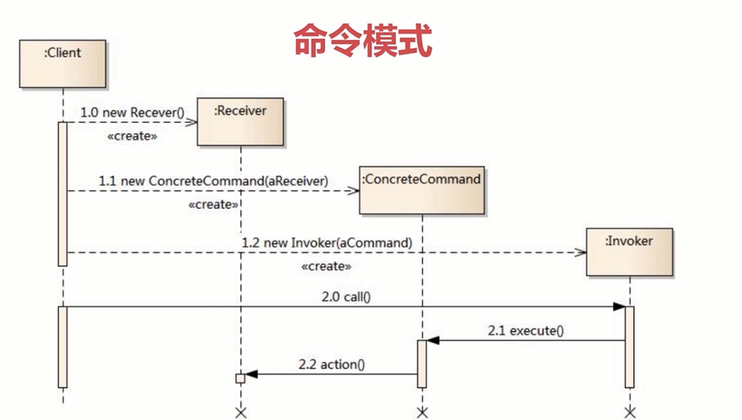
30、命令模式
·Command:命令的抽象接口,抽象方法excute()
·ConcreteCommond:具体的命令的实现，方法excute()
·Invoker:命令的具体执行者，调用ConcreteCommond.excute()
·Receiver:命令的接受者，对应命令的具体执行，或者具体回应Receiver.action()

31、命令拦截器的配置
·customPreCommandInterceptors:配置在默认拦截器之前
·customerPostCommandInterceptors:配置在默认拦截器之后
·commandInvoker:配置最后的执行器

32、配置流程耗时拦截器（命令拦截器的应用）
·编写拦截器DurationCommandInterceptor extends AbstractCommandInterceptor，实现execute()方法
·配置xml文件<property name="customPreCommandInterceptors">
·编写测试代码
33、作业执行器 Job Executor
·作业执行器配置
·asyncExecutorActivate:激活作业执行器
·asyncExecutorXXX:异步执行器的属性配置
·asyncExecutor:异步执行器bean
·定时开始时间（Timer start event）:timeDate:指定启动事件；timeDuration:自动持续时间间隔后执行；timeCycle:R5/P1DT1H指定时间段后周期执行
·配置自定义线程池
·corePoolSize:核心线程数
·maxPoolSize:最大线程数
·queueCapacity:堵塞队列大小
·线程池原理简述：线程池接受到任务后，首先检查线程池中线程个数，如果未达到核心线程数限制，则线程池会创建线程，如果线程池中已经达到核心线程限制，则会放入堵塞队列中，如果堵塞队列也满了，则需要创建线程，直至达到最大线程数的限制，如果已经达到了最大线程数，则会执行拒绝策略。当系统中任务，没有那么大时，线程池，会杀掉除了核心线程数以外的其他的线程。
·线程池配置参照：1.threadNamePrefix:线程池中创建线程名的； 2.corePoolSize:核心线程数 3.maxPoolSize:最大线程数 4.queueCapacity:阻塞队列大小 5.rejectedExecutionHandler：拒绝策略，AbortPolicy等
·流程定义定时启动流程
34、异步执行器配置步骤
·准备测试代码
·准备activiti的配置文件 xml
·1.打开异步执行器配置 asyncExecutorActivate = true
·2.配置异步执行器 (DefaultAsyncJobExecutor)
·3.配置异步执行器的线程池（参照上面）executorService
·准备流程定义文件bpmn/xml
·1.配置startEvent启动方式，使用timeEventDefinition
·2.配置timerEventDefinition，3种方式，例如：timeCycle： R5/PT10S(执行5次，10s以后执行)
35、集成spring配置（概念）
·添加pom依赖activiti-spring
·基于spring的默认配置activiti-context.xml
·activiti核心服务注入spring容器
35_1、集成spring配置（举例）
·配置activiti-context.xml
·1.流程引擎配置：processEngineConfiguration，使用SpringProcessEngineConfiguration,因为spring需要事物控制，流程引擎配置需要引用数据源:ref="dataSource" ref="transactionManager",databaseSchemaUpdate=true
·2.配置数据源：这里使用druid,属性为: url="jdbc:h2:mem:activiti" driverClassName="org.h2.Driver" username="sa" password=""
·3.配置事物DateSourceTransactionManger,ref=dataSource
·4.配置流程引擎工厂Bean:id="processEngine",ProcessEngineFactoryBean,ref="processEngineConfiguration"
·5.利用第4步的工厂bean,配置activiti服务接口： <bean id="runtimeService" factory-bean="processEngine" factory-method="getRuntimeService"/> <bean id="repositoryService" factory-bean="processEngine" factory-method="getRepositoryService"/> <bean id="formService" factory-bean="processEngine" factory-method="getFormService"/> ......
·6.配置ActivitiRule:ActivitiRule,ref="processEngine"
·编写测试类
1.指定Junit启动类：@RunWith(SpringJunit4ClassRunner.class)
2.指定配置文件位置：@ContextConfiguration(locations={"classpath:activiti-context.xml"})
3.注入测试辅助类：@Rule @Autowired private ActivitiRule activitiRule;
4.注入功能接口：@Autowired private RuntimeService runtimeService;
36、基于spring对activiti管理
·集成spring事物管理器，用于插入更新操作
·定义文件表达式中使用spring bean
·自动部署文件
36_1、流程定义文件中调用springBean
·编写java类 HelloBean,方法sayHello
·配置bean:<bean id="syaHello" class=""/>
·配置流程定义文件：<serviceTask id="helloBean" activiti:expression="${helloBean.sayHello()}"/>
37、基于spring的流程单元测试
·添加pom依赖spring-test
·辅助测试类Rule:ActivitiRule(推荐)
·辅助测试类TestCase:SpringActivitiTestCase
38、RepositoryService:流程存储服务
·作用：
·管理流程定义文件xml级静态资源的服务
·对特定流程的暂停和激活
·流程定义启动权限管理
·API体系结构：
·部署文件构造器DeploymentBuilder，比如添加资源，为部署做资源上的准备，建造者模式
·部署文件查询器DeploymentQuery，查询部署文件，可以用作前台展现
·流程定义文件查询对象ProcessDefinitionQuery
·流程部署文件对象Deployment,负责流程资源的部署
·流程定义文件对象ProcessDefinition
·流程定义的java格式BpmnModel,用java语言表述流程定义文件
·可以流程定义文件，激活和禁用
39、RuntimeService:流程运行控制服务
·作用：
·启动流程及对流程数据的控制
·流程实例ProcessInstance与执行流Execution查询
·触发流程操作、接受流程消息和信号
·RuntimeService启动流程及变量管理
·启动流程的常用方式（id,key,message）,key是最常用
·启动流程可选参数：businessKey，variable，tenantId
·变量variable的设置和获取：可分为流程实例级别、执行流级别execution
·流程实例与执行流
·流程实例ProcessInstance表示一次工作流业务的数据实体
·执行流execution表示流程实例中具体的执行路径，如果就有一条执行链，则ProcessInstanceId = excutionId
·流程实例接口继承与执行流
·流程触发
·使用trigger触发ReceiverTask节点
·start -> ReceiverTask -> trigger -> end
·触发信号捕获时间signalEventReceived，可以针对全局的发送信号
·start -> intermediateCatchingEvent -> singnal触发 -> end
·触发消息捕获时间messageEventReceived，只能针对一个流程实例发送消息
·start -> MessageCatchingEvent -> message触发 -> end
40、TaskService:任务管理服务
·作用：
·对用户任务（UserTask）管理和流程的控制
·Task对象的创建、删除，一般不会手动操作，是流程实例流入到某个节点，就会调用TaskService创建，完成节点，就会删除
·Task对象的查询，并驱动Task节点完成执行
·Task相关参数变量的设置，（局部变量、实例变量）
·设置用户任务（UserTask）的权限信息（拥有者，候选人，办理人）
·候选用户（candidateUser)和候选组（candidateGroup)
·指定拥有人（Owner，一般为流程的发起人)和办理人（Assignee），用于避免多个候选人办理冲突
·通过claim设置办理人，也可以指定setAssignee,但是不建议直接setAssignee,因为claim时，如果权限已经有人获取了，则会抛出异常提示，而setAssignee不会，显得突兀，不友好
·针对用户任务添加任务附件、任务评论和时间记录
·任务附件（Attachment)创建与查询，报销凭证等，因为没有分页，所以上传附件不宜过多，可以查询流程实例、任务的附件
·任务评论（Comment)创建与查询，可以查询流程实例、任务的附件
·事件记录（Event)创建与查询，都与comment表相关：是对task发生的变化做了记录，包含添加评论等
40、IdentityService:身份管理服务
·管理用户User
·管理用户组Group
·用户与用户组的关系Membership
·身份管理服务的设计结构
·使用了命令模式：
·identityService.saveUser:调用服务的保存用户的方法
·CommandExecutor.execute(SaveUserCmd):将保存用户包装成命令
·UserEntityManager.insert:用命令调用用户实体的管理
·UserDataManager:MybatisUserDataManager.insert:应该是使用了策略模式，调用了mybatis.insert
·DbSqlSession.insert:最后由持久层框架使用模板模式，调用了jdbc的insert方法
41、FormService:表单管理服务
·解析流程定义中表单项的配置
·作用：可以根据解析出来的属性，动态渲染表单，避免重复的工作
·提交表单的方式驱动用户节点流转
·作用：可以submitForm,推动节点流转
·获取自定义外部表单key
·作用：自定义开发复杂的表单
41、HistoryService:历史管理服务
·管理流程实例结束后的历史数据
·构建历史数据的查询对象
·根据流程实例Id删除流程历史数据
42、ManagementService:管理服务
·Job任务管理
·JobQuery:查询一般工作
·TimerJobQuery:查询定时工作
·SupendedJobQuery:查询终端工作
·DeadLetterJobQuery:查询无法执行的工作
·数据库相关通用操作：自定义mapper文件查询、查询数据库的表的元数据
·查询表结构元数据（TableMetaData）
·通用表查询（TablePageQuery)
·执行自定义的sql查询（executeCustomSql)
·执行流程引擎命令：Activiti预定义的流程引擎，暴露的api
43、异常策略
·ActivitiException:工作流定义的异常，该异常继承了RuntimeException,是一下异常的父类
·ActivitiWrongException:引擎与数据库版本不匹配，通常在项目启动时抛出
·ActivitiOptimisticLockingException:并发导致乐观锁异常，高并发时出现，可以重试就好了
·ActivitiClassLoadingException:加载类异常
·ActivitiObjectNotFoundException:操作对象不存在
·ActivitiIiiegalArgumentException:非法参数
·ActivitiTaskAlreadyClaimedException:任务呗重新声明代理人
·BpmnError：定义业务异常，控制流程
44、数据库模型设计
·ACT_GE_*:通用数据表，general
·ACT_GE_PROPERTY:属性表,实体PropertyEntityImpl，保存流程引擎的kv键值属性
·ACT_GE_BYTEARRAY:资源表,实体ByteArrayEntityImpl，存储流程定义相关的资源
·ACT_RE_*:流程定义存储表，repository
·ACT_RE_DEPLOYMENT:流程部署记录表
·ACT_RE_PROCDEF:流程定义信息表
·ACT_RE_MODEL:模型信息表，（用于web设计器，在activiti5的时候用到）
·ACT_RE_PROCDEF:流程动态定义改变信息表
·ACT_ID_*:身份信息表，identity
·ACT_RU_*：运行时数据库表，runtime
·ACT_HI_*:历史数据库表，history
44、数据库脚本设计：其中核心引擎脚本是必须的，其他可选
·核心引擎activiti.mysql.create.engine.sql
·历史数据activiti.mysql.create.history.sql
·身份信息activiti.mysql.create.identity.sql
·核心引擎activiti.mysql.drop.engine.sql
·历史数据activiti.mysql.drop.history.sql
·身份信息activiti.mysql.drop.identity.sql

